关系图
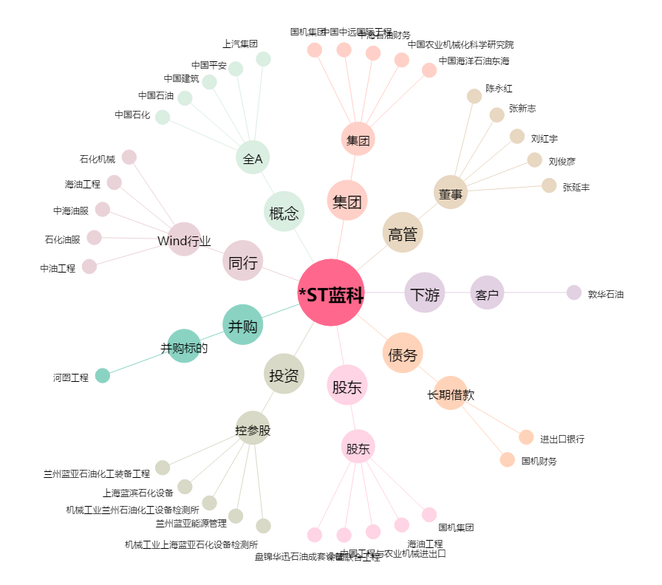
*ST蓝科[601798.SH] - 关系概览图

